Sheet1
Install
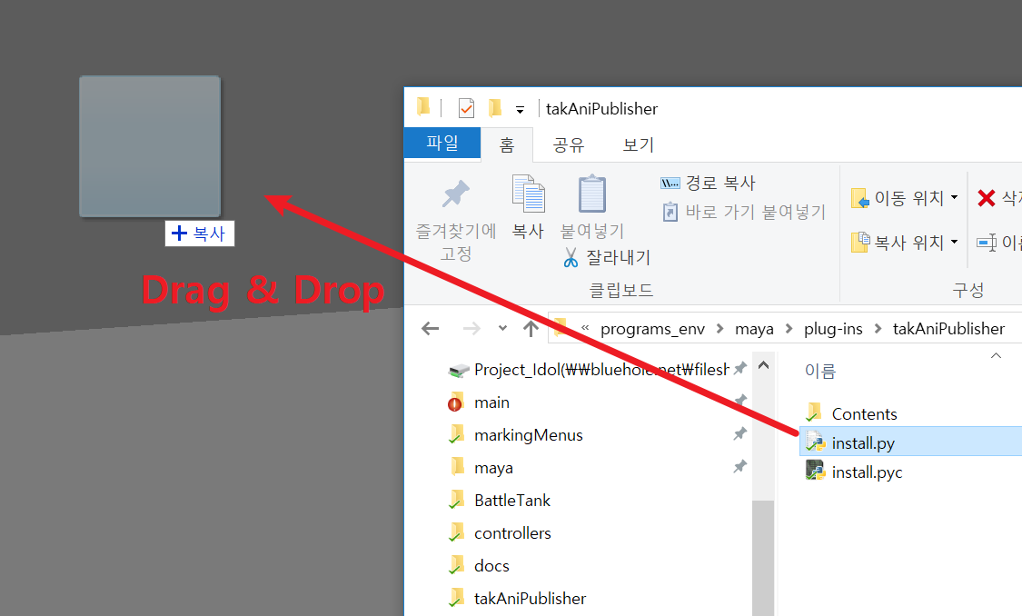

intall.py 파일을 뷰포트에 드래그 앤 드롭 하면 현재 활성화 된 Shelf 에 아이콘이 등록 됩니다.

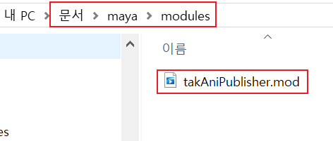

Documents\maya\modules\takAniPublisher.mod 파일이 자동으로 생성되고, Maya 시작 시 이 파일의 정보를 이용해서 takAniPublisher 폴더 안의 내용들을 읽어 들입니다.
따라서, 최초 인스톨 이후, takAniPublisher 폴더의 위치를 옮기면 작동이 안 될 수 있습니다.
폴더의 위치를 옮긴 경우, Documents\maya\modules\takAniPublisher.mod 파일을 삭제하고, 다시 인스톨 하면 됩니다.

Main UI
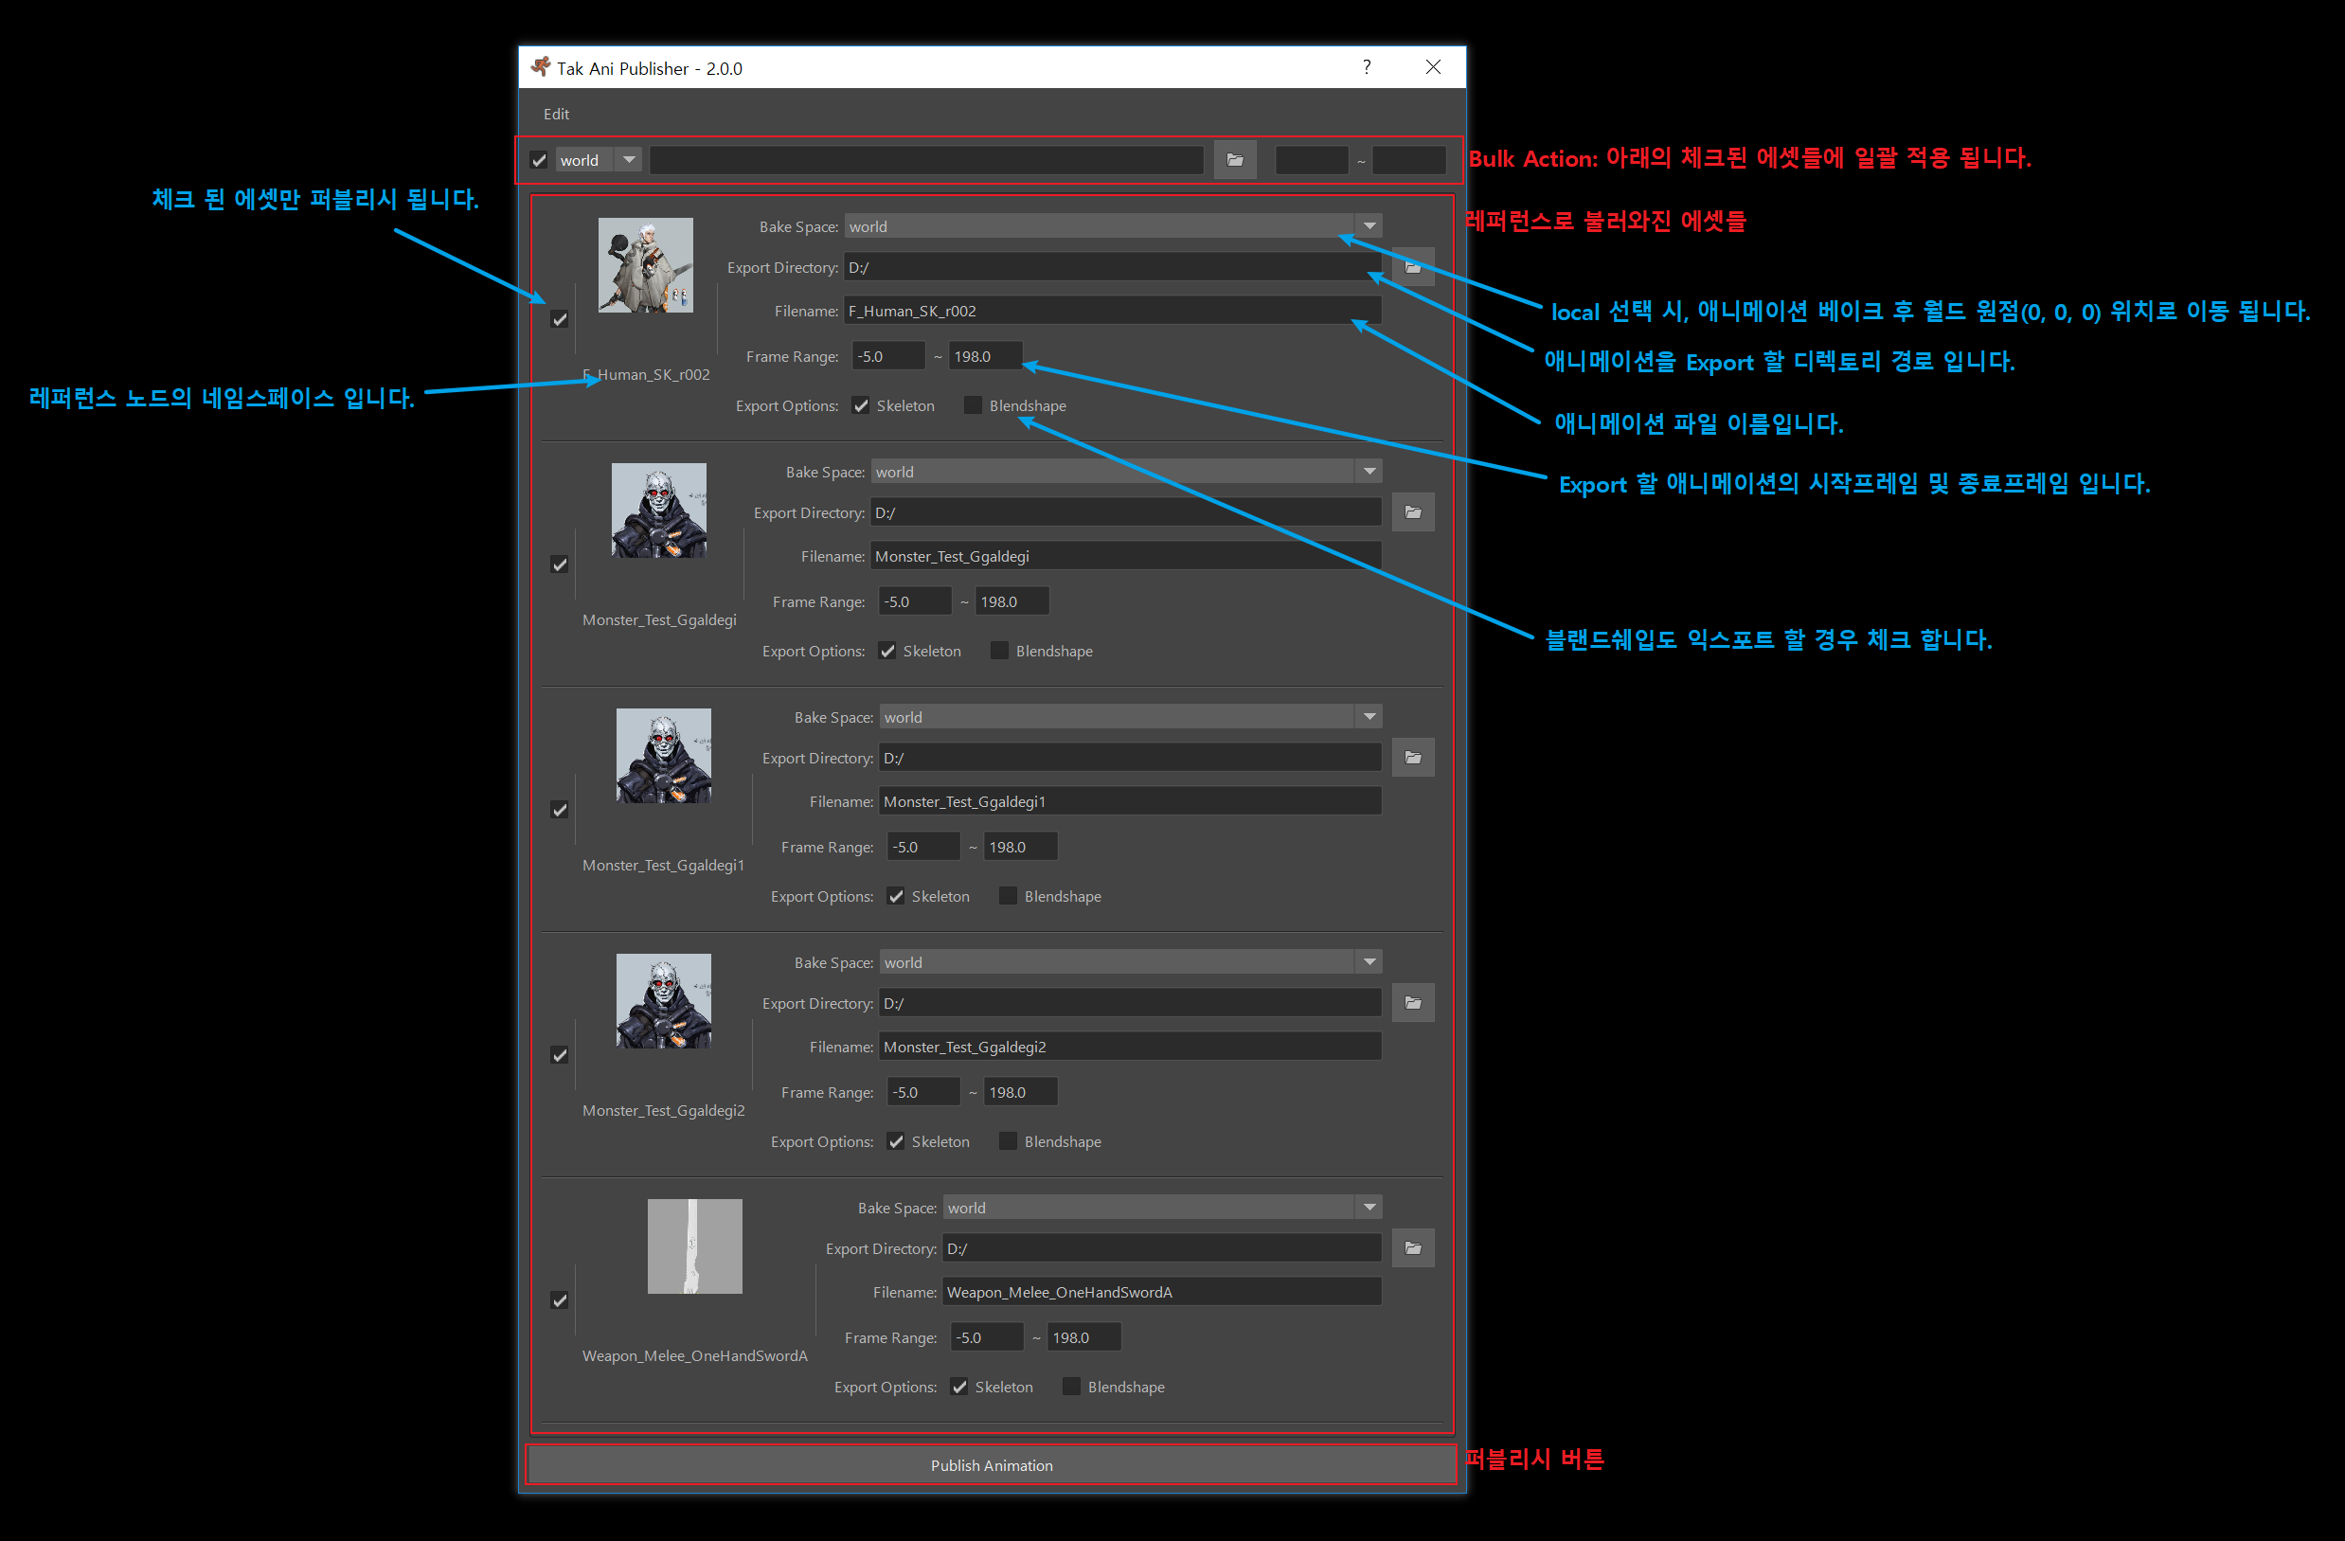

에셋 이미지의 경우 리그파일과 같은 위치에 jpg 파일로 존재 한다면, 불러옵니다.

Settings UI
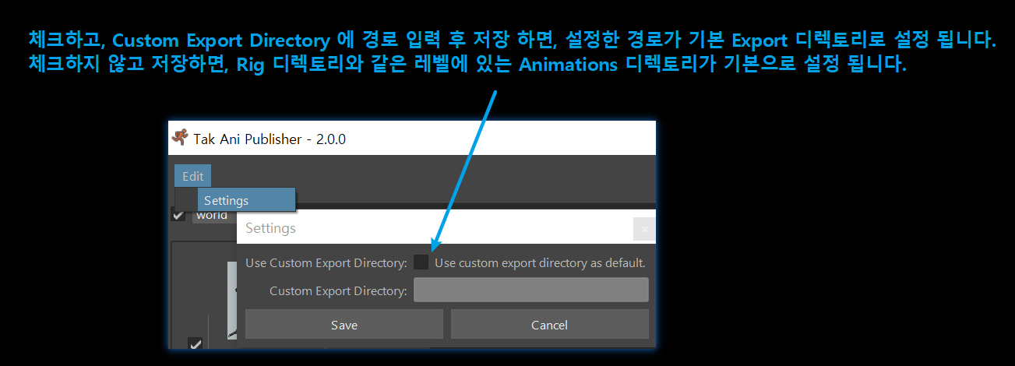

저장 시 Documents\takAniPublisher\settings_user.json 파일이 생성됩니다.
이 파일이 없을 시, takAniPublisher\Contents\config\settings.json 파일의 설정을 사용 합니다.

ExportSet
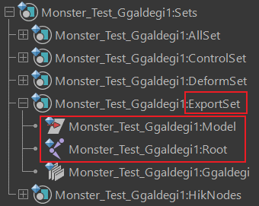

ExportSet 이라는 이름의 Set 아래에 있는 조인트와 모델 그룹을 선택해서 Export 합니다.
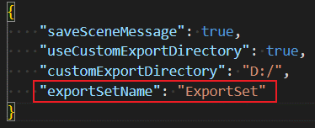

takAniPublisher\Contents\config\settings.json 파일의 exportSetName 의 값을 수정하면, 다른 Set 이름을 사용 할 수 있습니다.

Python Modules
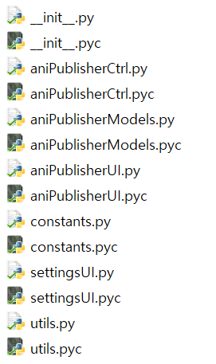

aniPublisherModels.py: 핵심 기능이 작성되어 있습니다.
aniPublisherUI.py: aniPublisherModels 모듈에 있는 class 들의 UI Calss들이 있습니다.
settingsUI.py: Settings UI 가 작성되어 있습니다.
aniPublisherCtrl.py: 씬의 레퍼런스 정보를 모아서 UI를 보여 줍니다. 설정되어있는 이름의 Set(기본 ExportSet) 이 없다면, 표시되지 않습니다.

